상품제안서
풀컬러 인조가죽 네임택 | 상품코드: F11510

 |  |  |  |  |  |  | 02-412-0044 | www.easy1.co.kr
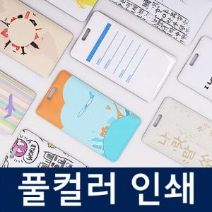

【상세/제작정보】 | 컬러인쇄 및 opp포장 포함

【인쇄/포장옵션】 | 풀칼라 / OPP(비닐)

【공급단가】 | 수량 | 100~ | 500~ | 1,000~ | 2,000~ | 3,000~
*VAT별도 | 단가 | 2,800원 | 2,700원 | 2,600원 | 2,500원 | 2,400원

【상품 URL】 | http://www.easy1.co.kr/src/goods_detail.php?gdno=11510

